ссылка на сайт
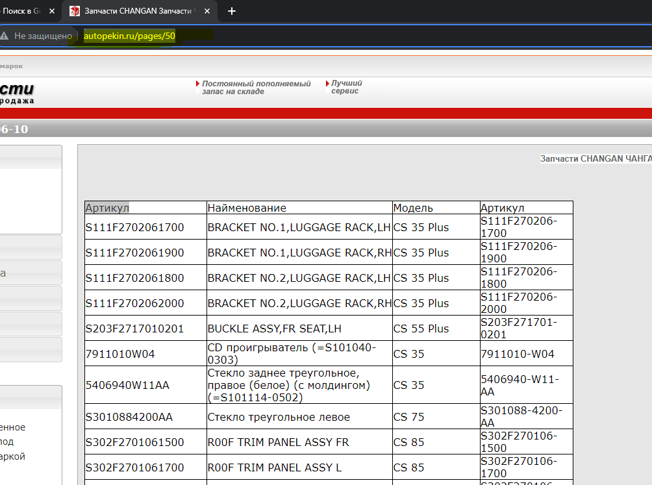
http://autopekin.ru/pages/50

